Kurzemes reģiona skolas
VALSTS KONKURSS Latvijas profesionālās ievirzes Vizuāli plastiskās mākslas izglītības programmas audzēkņiem, 2021./2022. mācību gads
Kurzemes reģiona skolu konkursa darbu vērtējums. Vērtē Antra Priede (Latvijas Mākslas akadēmija), Kristīne Binduka, Iveta Ošāne (Rēzeknes Mākslas un dizaina vidusskola).
Žūrija | Izglītības iestādes nosaukums | Konkursa darba nosaukums | Grupa | Konkursa darbi | Vērtējums 1. kritērijs: Izstādes koncepcijas izveide (pilnveidojams/ gandrīz labi/ labi/ izcili) | Vērtējums 2. kritērijs: Izstādes mākslinieciskā iecere (pilnveidojams/ gandrīz labi/ labi/ izcili) | Vērtējums 3. kritērijs: grafiskais noformējums (pilnveidojams/ gandrīz labi/ labi/ izcili)
Antra Priede (1.kritērijs); Kristīne Binduka, Iveta Ošāne (2., 3. kritērijs) | Aizputes Mākslas skola | Senie riteņi ripo | 1 | 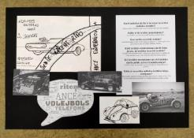 | Pilnveidojams. Daļēji aprakstīta izstādes darbu izvēle, mērķauditorija, eksponēšanas veids un vide. | Pilnveidojams. Neskaidrs izstādes ieceres (eksponētie darbi, ekspozīcijas iekārtojums, vide) attēlojums. | Gandrīz labi. Daļēji uztverama attēlu un teksta laukumu kompozīcija. Darba tehniskā kvalitāte vēl jāpilnveido.
Antra Priede (1.kritērijs); Kristīne Binduka, Iveta Ošāne (2., 3. kritērijs) | Aizputes Mākslas skola | Dieva Dārzs | 2 | 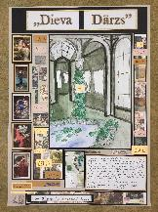 | Labi. Izvēlēts un aprakstīts ierosmes avots, tā izvēles pamatojums. Skaidri aprakstīta izstādes darbu izvēle, mērķauditorija, eksponēšanas veids un vide. | Gandrīz labi. Daļēji uztverams izstādes ieceres (eksponētie darbi, ekspozīcijas iekārtojums, vide) attēlojums. | Labi. Labi uztverama tekstuālā informācija - tekstu hierarhija, burtveidolu izmantojums, salasāmība (atbilstoši vecumposmam).
Antra Priede (1.kritērijs); Kristīne Binduka, Iveta Ošāne (2., 3. kritērijs) | Aizputes Mākslas skola | 18. gadsimta frizūras | 1 | 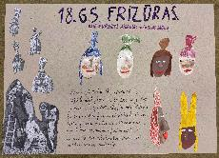 | Labi. Ar ambīciju uz skaidru ekspozīcijas vietu. Izvēlēts un aprakstīts ierosmes avots, tā izvēles pamatojums. Skaidri aprakstīta izstādes darbu izvēle, mērķauditorija, eksponēšanas veids un vide. | Gandrīz labi. Daļēji uztverams izstādes ieceres (eksponētie darbi, ekspozīcijas iekārtojums, vide) attēlojums. | Labi. Labi uztverama tekstuālā informācija - tekstu hierarhija, burtveidolu izmantojums, salasāmība (atbilstoši vecumposmam).
Antra Priede (1.kritērijs); Kristīne Binduka, Iveta Ošāne (2., 3. kritērijs) | Alsungas mūzikas skola | Ieeja Vincenta van Goga pasaulē | 4 | 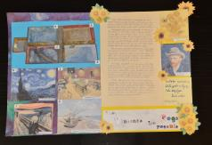 | Gandrīz labi. Izvēlēts un īsi aprakstīts ierosmes avots. Īsi aprakstīta izstādes darbu izvēle, mērķauditorija, eksponēšanas veids un vide. | Gandrīz labi. Daļēji uztverams izstādes ieceres (eksponētie darbi, ekspozīcijas iekārtojums, vide) attēlojums. Kļūdaina darbu atlase: viena no izvēlētām gleznām ir cita autora darbs! | Gandrīz labi. Daļēji uztverama attēlu un teksta laukumu kompozīcija. Darba tehniskā kvalitāte vēl jāpilnveido.
Antra Priede (1.kritērijs); Kristīne Binduka, Iveta Ošāne (2., 3. kritērijs) | Alsungas mūzikas skola | Dižās saktas | 3 | 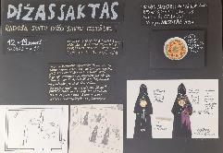 | Gandrīz labi. Izvēlēts un īsi aprakstīts ierosmes avots. Īsi aprakstīta izstādes darbu izvēle, mērķauditorija, eksponēšanas veids un vide. | Labi. Skaidri uztverams izstādes ieceres (eksponētie darbi, ekspozīcijas iekārtojums, vide) attēlojums. | Gandrīz labi. Labi uztverama tekstuālā informācija, bet burtveidolu izmantojums un krāsu izvēle planšetē nepārliecina.
Antra Priede (1.kritērijs); Kristīne Binduka, Iveta Ošāne (2., 3. kritērijs) | Alsungas mūzikas skola | Suitu skaistums | 3 | 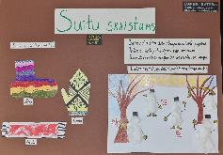 | Labi. Oriģināls eksponēšanas veids ar sniegavīriem. Izvēlēts un aprakstīts ierosmes avots, tā izvēles pamatojums. Skaidri aprakstīta izstādes darbu izvēle, mērķauditorija, eksponēšanas veids un vide. | Pilnveidojams. Izstādes iecere atklāta, bet ieguldāmais darbs izstādes iekārtošanā apšaubāms. | Gandrīz labi. Labi uztverama tekstuālā informācija, bet nepārliecinoši uztverama attēlu hierarhija un laukumu kompozīcija.
Antra Priede (1.kritērijs); Kristīne Binduka, Iveta Ošāne (2., 3. kritērijs) | Grobiņas Mūzikas un mākslas skola | Putnu koks | 3 | 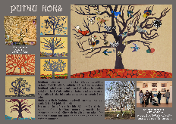 | Labi. Uzsvērts koleģiālais sadarbības formāts, sabiedrības iesaiste un līdzdarbošanās. Izvēlēts un aprakstīts ierosmes avots, tā izvēles pamatojums. Skaidri aprakstīta izstādes darbu izvēle, mērķauditorija, eksponēšanas veids un vide. | Izcili. Mākslinieciski izteiksmīga, izstādes idejai un stilistikai atbilstoša kopējā projekta vizualizācija. | Izcili. Izcili un mērķtiecīgi organizēta tekstuālā informācija - tekstu hierarhija, burtveidolu izmantojums, salasāmība (atbilstoši vecumposmam).
Antra Priede (1.kritērijs); Kristīne Binduka, Iveta Ošāne (2., 3. kritērijs) | Grobiņas Mūzikas un mākslas skola | Slane slaps | 1 | 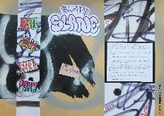 | Labi. Var sadzirdēt autora balsoi un patiesu ieinteresētību pieteiktajā tēmā. Izvēlēts un aprakstīts ierosmes avots, tā izvēles pamatojums. Skaidri aprakstīta izstādes darbu izvēle, mērķauditorija, eksponēšanas veids un vide. | Pilnveidojams. Neskaidrs izstādes ieceres (eksponētie darbi, ekspozīcijas iekārtojums, vide) attēlojums. | Gandrīz labi. Daļēji uztverama tekstuālā informācija , tā neinformē par izstādes iekārtojumu, darbu eksponējumu.
Antra Priede (1.kritērijs); Kristīne Binduka, Iveta Ošāne (2., 3. kritērijs) | Grobiņas Mūzikas un mākslas skola | Uzlecošās saules zeme | 2 |  | Gandrīz labi. Pietrūkst dziļuma un iekārtojuma koncepts. Izveidots izstādes nosaukums, kas atspoguļo izstādes tēmu. Izvēlēts un īsi aprakstīts ierosmes avots. | Pilnveidojams. Neskaidrs izstādes ieceres (eksponētie darbi, ekspozīcijas iekārtojums, vide) attēlojums. | Labi. Labi uztverama attēlu un teksta laukumu kompozīcija.
Antra Priede (1.kritērijs); Kristīne Binduka, Iveta Ošāne (2., 3. kritērijs) | Kalētu Mūzikas un mākslas pamatskola | Dīvainās gleznas | 1 | 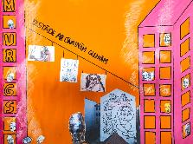 | Labi. Izvēlēts un aprakstīts ierosmes avots, tā izvēles pamatojums. | Pilnveidojams. Ieskicēta, vēl līdz galam neizstrādāta kopējā projekta vizualizācija atbilstoši izstādes idejai vai stilistikai. | Pilnveidojams. Trūkst tekstuālās informācijas.
Antra Priede (1.kritērijs); Kristīne Binduka, Iveta Ošāne (2., 3. kritērijs) | Kalētu Mūzikas un mākslas pamatskola | Murgs | 1 | 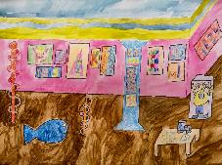 | Izcili. Izvirzīta nozīmīga vai oriģināla izstādes tēma un vēstījums, izvērsti pamatojot izvēli. Izvēlēts un aprakstīts ierosmes avots, skaidri pausta attieksme un izvēles pamatojums. | Gandrīz labi. Daļēji uztverams izstādes ieceres (eksponētie darbi, ekspozīcijas iekārtojums, vide) attēlojums. | Gandrīz labi. Daļēji uztverama tekstuālā informācija - tekstu hierarhija, burtveidolu izmantojums, salasāmība. Trūkst informācijas. Daļēji uztverama attēlu un teksta laukumu kompozīcija.
Antra Priede (1.kritērijs); Kristīne Binduka, Iveta Ošāne (2., 3. kritērijs) | Kalētu Mūzikas un mākslas pamatskola | Ala | 1 | 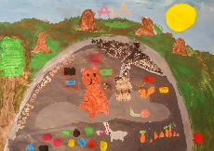 | Labi. Īpaši izceļama mērķauditorija. Skaidri aprakstīta izstādes darbu izvēle, mērķauditorija, eksponēšanas veids un vide. Laba (atbilstoši vecumposmam) valodas prasme, ievērota gramatika. | Pilnveidojams. Neskaidrs izstādes ieceres (eksponētie darbi, ekspozīcijas iekārtojums, vide) attēlojums. Kas ir izstādes darbi? | Pilnveidojams. Grūti uztverama tekstuālā informācija - tekstu hierarhija, burtveidolu izmantojums, salasāmība.
Antra Priede (1.kritērijs); Kristīne Binduka, Iveta Ošāne (2., 3. kritērijs) | Kandavas Mākslas un mūzikas skola | Ģeometriskas kompozīcijas | 1 | 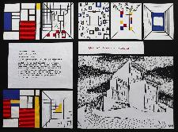 | Labi. Skaidri uztverama ideja un tās realizācija. Izvēlēts un aprakstīts ierosmes avots, tā izvēles pamatojums. Skaidri aprakstīta izstādes darbu izvēle, mērķauditorija, eksponēšanas veids un vide. | Labi. Izstrādāta izstādes idejai vai stilistikai atbilstoša kopējā projekta vizualizācija. | Gandrīz labi. Darba tehniskā kvalitāte vēl jāpilnveido.
Antra Priede (1.kritērijs); Kristīne Binduka, Iveta Ošāne (2., 3. kritērijs) | Kandavas Mākslas un mūzikas skola | Caur stiklu pagātnē | 2 | 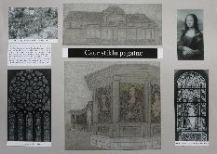 | Gandrīz labi. Izveidots izstādes nosaukums, kas atspoguļo izstādes tēmu. Izvēlēts un īsi aprakstīts ierosmes avots. Īsi aprakstīta izstādes darbu izvēle, mērķauditorija, eksponēšanas veids un vide. | Gandrīz labi. Daļēji uztverams izstādes ieceres (eksponētie darbi, ekspozīcijas iekārtojums, vide) attēlojums. | Labi. Laba darba tehniskā kvalitāte. Labi uztverama attēlu un teksta laukumu kompozīcija.
Antra Priede (1.kritērijs); Kristīne Binduka, Iveta Ošāne (2., 3. kritērijs) | Kandavas Mākslas un mūzikas skola | Cauri laikam | 2 | 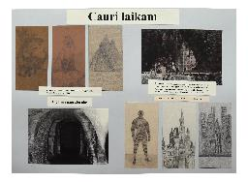 | Labi. Sajūsmina ekspozīcijas vieta un objektu iekārtojums. Izvēlēts un aprakstīts ierosmes avots, tā izvēles pamatojums. Skaidri aprakstīta izstādes darbu izvēle, mērķauditorija, eksponēšanas veids un vide. | Pilnveidojams. Neskaidrs izstādes ieceres (eksponētie darbi, ekspozīcijas iekārtojums, vide) attēlojums. | Labi. Labi uztverama attēlu un teksta laukumu kompozīcija.
Antra Priede (1.kritērijs); Kristīne Binduka, Iveta Ošāne (2., 3. kritērijs) | Kuldīgas Mākslas un humanitāro zinību vidusskola | No kaijas lidojuma | 1 | 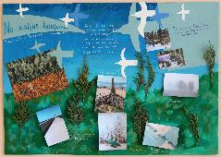 | Pilnveidojams. Nepārliecina tēmas oriģinalitāte. Izvēlēts ierosmes avots, pievienota informācija par to. | Gandrīz labi. Daļēji izstrādāta kopējā projekta vizualizācija. Atbilstoši izstādes idejai, kas izklāstīta aprakstā, eksponēti tiek no kaijas lodojuma fotografēti darbi. Vizualizācijā ir daudz liekas informācijas. | Labi. Labi uztverama attēlu un teksta laukumu kompozīcija. Koncepcijas saturs neatbilst vizuālajam materiālam panšetē.
Antra Priede (1.kritērijs); Kristīne Binduka, Iveta Ošāne (2., 3. kritērijs) | Kuldīgas Mākslas un humanitāro zinību vidusskola | Es mīlu + size | 2 | 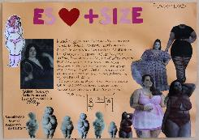 | Izcili. Mūsdienām svarīga tēma un sociālaktīvs vēstījums. Izvēlēts un aprakstīts ierosmes avots, skaidri pausta attieksme un izvēles pamatojums. Aprakstīta un pamatota izstādes darbu izvēle, mērķauditorija, eksponēšanas veids un vide. | Pilnveidojams. Neskaidrs mērķis. Izstādes ieceres iedvesmai izvēlētais mākslas darbs neatklāj saistību ar audzēknes piedāvājumu, kas drīzāk reklamē apašveļu. | Gandrīz labi. Daļēji uztverama tekstuālā informācija - tekstu hierarhija, burtveidolu izmantojums, salasāmība.
Antra Priede (1.kritērijs); Kristīne Binduka, Iveta Ošāne (2., 3. kritērijs) | Kuldīgas Mākslas un humanitāro zinību vidusskola | Vai tu to redzi?! | 1 | 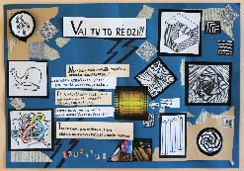 | Labi. Izvēlēts un aprakstīts ierosmes avots, tā izvēles pamatojums. Skaidri aprakstīta izstādes darbu izvēle, mērķauditorija, eksponēšanas veids un vide. | Gandrīz labi. Daļēji izstrādāta kopējā projekta vizualizācija atbilstoši izstādes idejai vai stilistikai. | Gandrīz labi. Daļēji uztverama attēlu un teksta laukumu kompozīcija.
Antra Priede (1.kritērijs); Kristīne Binduka, Iveta Ošāne (2., 3. kritērijs) | Kuldīgas Mākslas un humanitāro zinību vidusskola | Uzmini nu! | 3 | 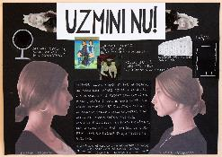 | Izcili. Izvirzīta nozīmīga vai oriģināla izstādes tēma un vēstījums, izvērsti pamatojot izvēli. Izvēlēts un aprakstīts ierosmes avots, skaidri pausta attieksme un izvēles pamatojums. | Izcili. Mākslinieciski izteiksmīga, izstādes idejai un stilistikai atbilstoša kopējā projekta vizualizācija. | Labi. Labi uztverama attēlu un teksta laukumu kompozīcija.
Antra Priede (1.kritērijs); Kristīne Binduka, Iveta Ošāne (2., 3. kritērijs) | Priekules Mūzikas un mākslas skola | Senie laiki | 1 | 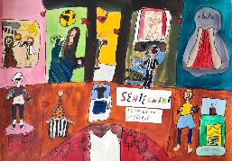 | Labi. Iepriecina autora neierobežotā spēja izvēlēties. Izvēlēts un aprakstīts ierosmes avots, tā izvēles pamatojums. Skaidri aprakstīta izstādes darbu izvēle, mērķauditorija, eksponēšanas veids un vide. Laba (atbilstoši vecumposmam) valodas prasme, ievērota gramatika. | Labi. Izstādes idejai vai stilistikai atbilstoša kopējā projekta vizualizācija. | Gandrīz labi. Daļēji uztverama tekstuālā informācija - tekstu hierarhija, burtveidolu izmantojums, salasāmība (atbilstoši vecumposmam).
Antra Priede (1.kritērijs); Kristīne Binduka, Iveta Ošāne (2., 3. kritērijs) | Priekules Mūzikas un mākslas skola | Āras eņģeļi | 1 | 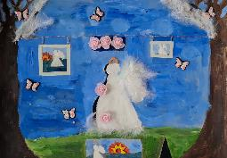 | Labi. Izvēlēts un aprakstīts ierosmes avots, tā izvēles pamatojums. Skaidri aprakstīta izstādes darbu izvēle, mērķauditorija, eksponēšanas veids un vide. Laba (atbilstoši vecumposmam) valodas prasme, ievērota gramatika. | Gandrīz labi. Daļēji izstrādāta kopējā projekta vizualizācija atbilstoši izstādes idejai vai stilistikai. Daļēji uztverams izstādes ieceres ( ekspozīcijas iekārtojums, vide) attēlojums. | Pilnveidojams. Nav teksta.
Antra Priede (1.kritērijs); Kristīne Binduka, Iveta Ošāne (2., 3. kritērijs) | Priekules Mūzikas un mākslas skola | Rotas | 1 | 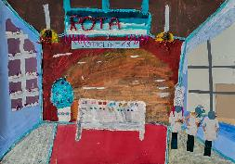 | Labi. Izvēlēts un aprakstīts ierosmes avots, tā izvēles pamatojums. Skaidri aprakstīta izstādes darbu izvēle, mērķauditorija, eksponēšanas veids un vide. Laba (atbilstoši vecumposmam) valodas prasme, ievērota gramatika. | Labi. Prasmīgs kolāžas/ asamblāžas tehnikas izmantojums projekta vizualizācijā. | Gandrīz labi. Daļēji uztverama informācija, salasāmība .
Antra Priede (1.kritērijs); Kristīne Binduka, Iveta Ošāne (2., 3. kritērijs) | Profesionālās izglītības kompetences centrs "Liepājas Mūzikas, mākslas un dizaina vidusskola" | Nepieradinātā daba | 4 | 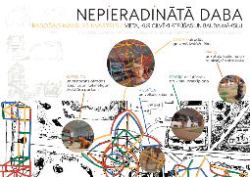 | Labi. Vairāk atbilst radošājām industrijām, kā kuratora veikumam. Izvēlēts un aprakstīts ierosmes avots, tā izvēles pamatojums. Skaidri aprakstīta izstādes darbu izvēle, mērķauditorija, eksponēšanas veids un vide. | Izcili. Skaidrs un izteiksmīgs izstādes ieceres (eksponētie darbi, ekspozīcija, vide) attēlojums. Mākslinieciski izteiksmīga, izstādes idejai un stilistikai atbilstoša kopējā projekta vizualizācija. | Izcili. Izteiksmīga, labi uztverama attēlu un teksta laukumu kompozīcija.
Antra Priede (1.kritērijs); Kristīne Binduka, Iveta Ošāne (2., 3. kritērijs) | Profesionālās izglītības kompetences centrs "Liepājas Mūzikas, mākslas un dizaina vidusskola" | Gadalaiki | 1 | 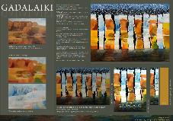 | Labi. Izturēts stils. Izvēlēts un aprakstīts ierosmes avots, tā izvēles pamatojums. Skaidri aprakstīta izstādes darbu izvēle, mērķauditorija, eksponēšanas veids un vide. | Labi. Skaidri uztverams izstādes ieceres (eksponētie darbi, ekspozīcijas iekārtojums, vide) , bet neattaisnojas liekā uzmanība vienam gadalaikam. | Izcili. Izteiksmīga, Izteiksmīga, labi uztverama attēlu un teksta laukumu kompozīcija.
Antra Priede (1.kritērijs); Kristīne Binduka, Iveta Ošāne (2., 3. kritērijs) | Profesionālās izglītības kompetences centrs "Liepājas Mūzikas, mākslas un dizaina vidusskola" | Bērnība | 1 | 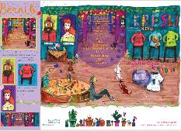 | Izcili. Oriģināli un var just autora patiesu ieinteresētību tēmas izvēlē. Izvirzīta nozīmīga vai oriģināla izstādes tēma un vēstījums, izvērsti pamatojot izvēli. | Izcili. Skaidrs un izteiksmīgs izstādes ieceres (eksponētie darbi, ekspozīcija, vide) attēlojums. Mākslinieciski izteiksmīga, izstādes idejai un stilistikai atbilstoša kopējā projekta vizualizācija. | Labi. Labi uztverama tekstuālā informācija - tekstu hierarhija, burtveidolu izmantojums, nepārliecinoša salasāmība.
Antra Priede (1.kritērijs); Kristīne Binduka, Iveta Ošāne (2., 3. kritērijs) | Profesionālās izglītības kompetences centrs "Liepājas Mūzikas, mākslas un dizaina vidusskola" | Zelta muzejs | 1 | 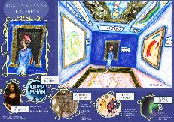 | Labi. Uzteicams vēriens. Skaidri aprakstīta izstādes darbu izvēle, mērķauditorija, eksponēšanas veids un vide. | Labi. Skaidri uztverams izstādes ieceres (eksponētie darbi, ekspozīcijas iekārtojums, vide) attēlojums. Izstādes aprksts liecina par darbu pārsātinājumu. | Izcili. Izteiksmīga, labi uztverama attēlu un teksta laukumu kompozīcija.
Antra Priede (1.kritērijs); Kristīne Binduka, Iveta Ošāne (2., 3. kritērijs) | Rojas Mūzikas un mākslas skola | Tarakānu mijiedarbība | 4 | 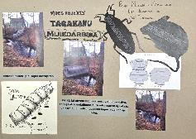 | Gandrīz labi. Daļēji aprakstīta izstādes darbu izvēle, mērķauditorija, eksponēšanas veids un vide. | Labi. Skaidri uztverams izstādes ieceres (eksponētie darbi, ekspozīcijas iekārtojums, vide) attēlojums. | Gandrīz labi. Daļēji uztverama attēlu un teksta laukumu kompozīcija. Darba tehniskā kvalitāte vēl jāpilnveido.
Antra Priede (1.kritērijs); Kristīne Binduka, Iveta Ošāne (2., 3. kritērijs) | Rojas Mūzikas un mākslas skola | Dzīves krāsu palete | 2 | 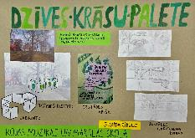 | Labi. Niansēts un personilizēts autora skatījums. Skaidri aprakstīta izstādes darbu izvēle, mērķauditorija, eksponēšanas veids un vide. | Labi. Skaidri uztverams izstādes ieceres (eksponētie darbi, ekspozīcijas iekārtojums, vide) attēlojums. | Labi. Labi uztverama tekstuālā informācija - tekstu hierarhija, burtveidolu izmantojums, salasāmība, bet objektu kārtība, kompozīcija nav nostādīta.
Antra Priede (1.kritērijs); Kristīne Binduka, Iveta Ošāne (2., 3. kritērijs) | Rojas Mūzikas un mākslas skola | Noķer zaķi! | 3 | 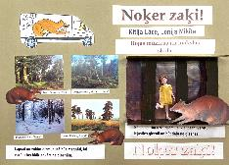 | Pilnveidojams. Ilustratīvi. Izvirzīta izstādes tēma, izstādes vēstījums vēl nav noformulēts. | Gandrīz labi. Daļēji izstrādāta kopējā projekta vizualizācija atbilstoši izstādes idejai vai stilistikai. Daļēji uztverams izstādes ieceres ( ekspozīcijas iekārtojums, vide) attēlojums. | Gandrīz labi. Daļēji uztverama attēlu un teksta laukumu kompozīcija. Darba tehniskā kvalitāte vēl jāpilnveido.
Antra Priede (1.kritērijs); Kristīne Binduka, Iveta Ošāne (2., 3. kritērijs) | Saldus Mākslas skola | Izstāde pamestā fabrikā | 1 | 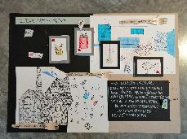 | Labi. Izvēlēts un aprakstīts ierosmes avots, tā izvēles pamatojums. Skaidri aprakstīta izstādes darbu izvēle, mērķauditorija, eksponēšanas veids un vide. | Izcili. Skaidri uztverams izstādes ieceres (eksponētie darbi, ekspozīcijas iekārtojums, vide) attēlojums. | Labi. Labi uztverama tekstuālā informācija - tekstu hierarhija, burtveidolu izmantojums, salasāmība , bet virsrakstā un skaidrojošos tekstos nav ievērota hierarhija.
Antra Priede (1.kritērijs); Kristīne Binduka, Iveta Ošāne (2., 3. kritērijs) | Saldus Mākslas skola | Dzīvnieku patversme | 1 | 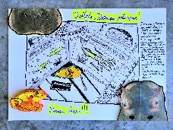 | Gandrīz labi. Izveidots izstādes nosaukums, kas atspoguļo izstādes tēmu. | Gandrīz labi. Daļēji uztverams izstādes ieceres (eksponētie darbi, ekspozīcijas iekārtojums, vide) attēlojums. | Pilnveidojams. Grūti uztverama tekstuālā informācija - tekstu hierarhija, burtveidolu izmantojums, salasāmība.
Antra Priede (1.kritērijs); Kristīne Binduka, Iveta Ošāne (2., 3. kritērijs) | Saldus Mākslas skola | Dzīvā glezna | 1 | 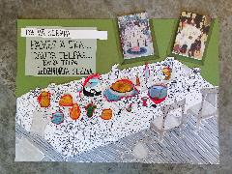 | Labi. Labas procesualitātes nianses. Izvēlēts un aprakstīts ierosmes avots, tā izvēles pamatojums. Skaidri aprakstīta izstādes darbu izvēle, mērķauditorija,eksponēšanas veids un vide. | Labi. Skaidri uztverams izstādes ieceres (eksponētie darbi, ekspozīcijas iekārtojums, vide) attēlojums. Prasmīgs kolāžas/ asamblāžas tehnikas izmantojums projekta vizualizācijā. Izstādes idejai vai stilistikai atbilstoša kopējā projekta vizualizācija. | Gandrīz labi. Daļēji uztverama tekstuālā informācija - tekstu hierarhija, burtveidolu izmantojums, salasāmība.
Antra Priede (1.kritērijs); Kristīne Binduka, Iveta Ošāne (2., 3. kritērijs) | Saldus Mākslas skola | Viņi redz… | 1 | 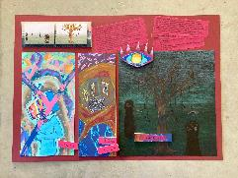 | Labi. Savs rokraksts un skatījums. Izvēlēts un aprakstīts ierosmes avots, tā izvēles pamatojums. Skaidri aprakstīta izstādes darbu izvēle, mērķauditorija, eksponēšanas veids un vide. | Gandrīz labi. Daļēji uztverams izstādes ieceres (eksponētie darbi, ekspozīcijas iekārtojums, vide) attēlojums. | Pilnveidojams. Grūti uztverama tekstuālā informācija - tekstu hierarhija, burtveidolu izmantojums, salasāmība .
Antra Priede (1.kritērijs); Kristīne Binduka, Iveta Ošāne (2., 3. kritērijs) | Saldus Mākslas skola | Orgānu derīgie izrakteņi | 1 |  | Labi. Oriģināli. Izvēlēts un aprakstīts ierosmes avots, tā izvēles pamatojums. Skaidri aprakstīta izstādes darbu izvēle, mērķauditorija, eksponēšanas veids un vide. | Pilnveidojams. Neskaidrs izstādes ieceres (eksponētie darbi, ekspozīcijas iekārtojums, vide) attēlojums. Ieskicēta, vēl līdz galam neizstrādāta kopējā projekta vizualizācija atbilstoši izstādes idejai vai stilistikai. | Gandrīz labi. Daļēji uztverama tekstuālā informācija - tekstu hierarhija, burtveidolu izmantojums, salasāmība.
Antra Priede (1.kritērijs); Kristīne Binduka, Iveta Ošāne (2., 3. kritērijs) | Saldus Mākslas skola | R U P L I S | 2 | 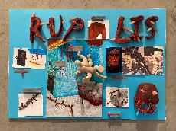 | Labi. Izvēlēts un aprakstīts ierosmes avots, tā izvēles pamatojums. Skaidri aprakstīta izstādes darbu izvēle, mērķauditorija, eksponēšanas veids un vide. | Gandrīz labi. Daļēji uztverams izstādes ieceres (eksponētie darbi, ekspozīcijas iekārtojums, vide) attēlojums. | Pilnveidojams. Grūti uztverama attēlu un teksta laukumu kompozīcija. Trūkst paskaidrojošā teksta.
Antra Priede (1.kritērijs); Kristīne Binduka, Iveta Ošāne (2., 3. kritērijs) | Ventspils Mākslas skola | Keramika | 1 | 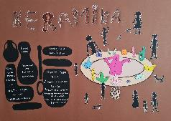 | Gandrīz labi. Izvēlēts un īsi aprakstīts ierosmes avots. Īsi aprakstīta izstādes darbu izvēle, mērķauditorija, eksponēšanas veids un vide. | Izcili. Skaidri uztverams izstādes ieceres (eksponētie darbi, ekspozīcijas iekārtojums, vide) attēlojums. Bet vizuālo uztveri traucē skatītāja ķermeņa proporciju neievērošana. | Labi. Labi uztverama tekstuālā informācija - tekstu hierarhija, burtveidolu izmantojums, salasāmība Daļēji uztverama attēlu un teksta laukumu kompozīcija.
Antra Priede (1.kritērijs); Kristīne Binduka, Iveta Ošāne (2., 3. kritērijs) | Ventspils Mākslas skola | Labirints | 1 | 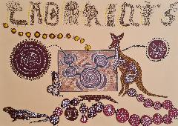 | Gandrīz labi. Izvēlēts un īsi aprakstīts ierosmes avots. Īsi aprakstīta izstādes darbu izvēle, mērķauditorija, eksponēšanas veids un vide. | Gandrīz labi. Daļēji uztverams izstādes ieceres (eksponētie darbi, ekspozīcijas iekārtojums, vide) attēlojums. | Pilnveidojams. Grūti uztverama tekstuālā informācija - tekstu hierarhija, burtveidolu izmantojums nesalasāms.
Antra Priede (1.kritērijs); Kristīne Binduka, Iveta Ošāne (2., 3. kritērijs) | Ventspils Mākslas skola | Vienlīnija | 1 | 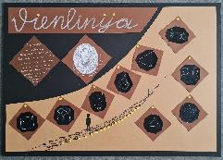 | Izcili. Izvirzīta nozīmīga vai oriģināla izstādes tēma un vēstījums, izvērsti pamatojot izvēli. Izvēlēts un aprakstīts ierosmes avots, skaidri pausta attieksme un izvēles pamatojums. | Gandrīz labi. Daļēji uztverams izstādes ieceres (eksponētie darbi, ekspozīcijas iekārtojums, vide) attēlojums.Daļēji izstrādāta kopējā projekta vizualizācija atbilstoši izstādes idejai vai stilistikai. | Pilnveidojams. Grūti uztverama tekstuālā informācija - tekstu hierarhija, burtveidolu izmantojums, salasāmība (atbilstoši vecumposmam). Grūti uztverama attēlu un teksta laukumu kompozīcija.
Antra Priede (1.kritērijs); Kristīne Binduka, Iveta Ošāne (2., 3. kritērijs) | Ventspils Mākslas skola | Tumsas gaišākā puse | 2 | 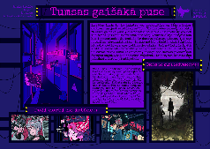 | Labi. Izvēlēts un aprakstīts ierosmes avots, tā izvēles pamatojums. Skaidri aprakstīta izstādes darbu izvēle, mērķauditorija, eksponēšanas veids un vide. | Pilnveidojams. Neskaidrs izstādes ieceres (eksponētie darbi, to vienojošais saturs) attēlojums. | Labi. Labi uztverama tekstuālā informācija - tekstu hierarhija, burtveidolu izmantojums, salasāmība (atbilstoši vecumposmam). Labi uztverama attēlu un teksta laukumu kompozīcija. Laba darba tehniskā kvalitāte.
Antra Priede (1.kritērijs); Kristīne Binduka, Iveta Ošāne (2., 3. kritērijs) | Ventspils novada Ugāles Mūzikas un mākslas skola | Ugāles baroks. Ērģeļu rotājumi – kustīgās daļas | 3 | 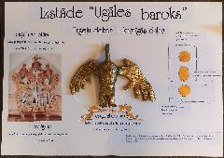 | Gandrīz labi. Izveidots izstādes nosaukums, kas atspoguļo izstādes tēmu. Taču mazāks oriģinālpienesums tēmu izklāstam. | Gandrīz labi. Daļēji uztverams izstādes ieceres (eksponētie darbi, ekspozīcijas iekārtojums, vide) attēlojums, planšete ir nevis izstādes projekts, bet uzskates materiāls par ērģeļu rotājošajiem elementiem. | Labi. Labi uztverama tekstuālā informācija - tekstu hierarhija, burtveidolu izmantojums, salasāmība (atbilstoši vecumposmam). Labi uztverama attēlu un teksta laukumu kompozīcija. Laba darba tehniskā kvalitāte.
Antra Priede (1.kritērijs); Kristīne Binduka, Iveta Ošāne (2., 3. kritērijs) | Ventspils novada Ugāles Mūzikas un mākslas skola | Ugāles baroks. Ērģeļu uzbūve | 4 | 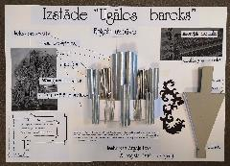 | Gandrīz labi. Izveidots izstādes nosaukums, kas atspoguļo izstādes tēmu. Taču mazāks oriģinālpienesums tēmu izklāstam. | Gandrīz labi. Daļēji uztverams izstādes ieceres (eksponētie darbi, ekspozīcijas iekārtojums, vide) attēlojums, planšete ir nevis izstādes projekts, bet uzskates materiāls par ērģeļu uzbūvi. | Labi. Labi uztverama tekstuālā informācija - tekstu hierarhija, burtveidolu izmantojums, salasāmība (atbilstoši vecumposmam). Labi uztverama attēlu un teksta laukumu kompozīcija. Laba darba tehniskā kvalitāte.

